FFB Entwicklung
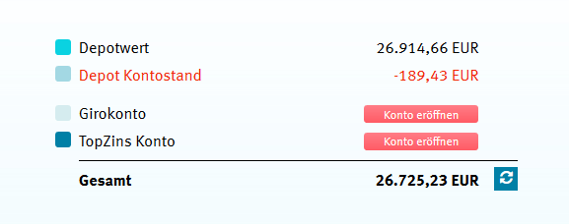
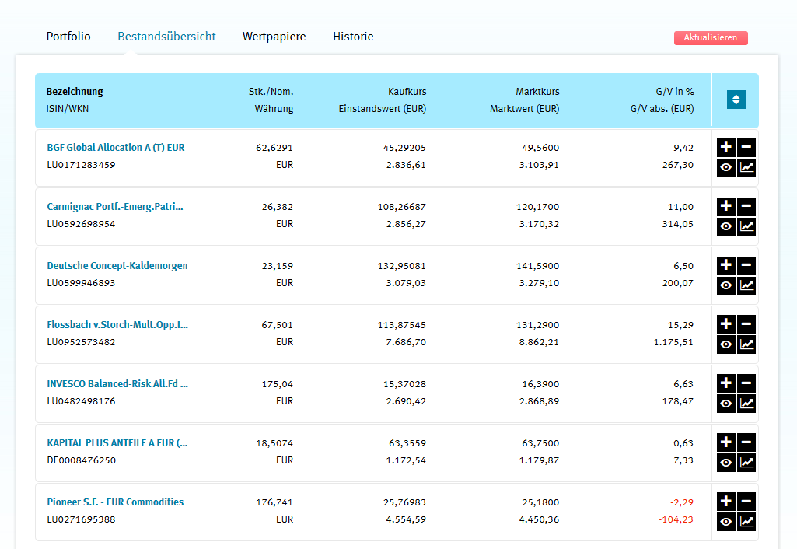
 | Jänner | Februrar | März | April | Mai | Juni | Juli | August | September | Oktober | November | Dezember |  | Gesamte Käufe (+) bzw Verkäufe (-) | Gebühr | Vor 2015 3500€ eingezahlt
2015 | € 850.00 | € 850.00 | € 850.00 | € 600.00 | € 600.00 | € 600.00 | € 600.00 | € 600.00 | € 600.00 | € 600.00 | € 600.00 | € 600.00 |  | € 7,950.00 |  | € 3,500.00
2016 | € 900.00 | € 900.00 | € 900.00 | € 900.00 | € 900.00 | € 900.00 | € 900.00 | € 900.00 | € 900.00 | € 900.00 | € 900.00 | € 900.00 |  | € 10,800.00
2017 | € 900.00 | € 900.00 | € 900.00 | € 900.00 | -€ 1,200.00 | € 900.00 | € 900.00 | € 900.00 | € 900.00 | € 900.00 | € 900.00 | € 900.00 |  | € 8,700.00 | € 324.94
2018 | € 900.00 | € 900.00 | € 900.00 | € 900.00 | € 900.00 | € 900.00 | € 900.00 | € 900.00 | € 900.00 | € 900.00 | € 900.00 | € 900.00 |  | € 10,800.00 | € 240.84
2019 | € 900.00 | € 900.00 | € 900.00 | -€ 8,389.63 | -€ 16,936.64 |  |  |  |  |  |  |  |  | -€ 22,626.27 | € 177.33
2020 |  |  |  |  |  |  |  |  |  |  |  |  |  |  | € 141.83

26.4.2017 Gutschrift von Hello Bank: |  |  | € 4,200.00 |  |  |  |  |  |  |  |  |  | Summe Einzahlungen | € 45,650.00
8.5.2017 Überweisung an FIL Fondsbank |  |  | € 3,000.00 |  |  |  |  |  |  |  |  |  | Summe Gebühren | € 884.94
 |  |  |  |  |  |  |  |  |  |  |  |  | Summe Auszahlungen | € 26,526.27
Im April 2019 soviel verkauft: |  | € 8,389.63 |  |  |  |  |  |  |  |  |  |  | aktueller Stand 27.1.2021 | € 22,203.02
Im Mai 2019 soviel verkauft: |  | € 16,936.64
 |  |  |  |  |  |  |  |  |  |  |  |  |  | -€ 2,194.35
 |  |  |  |  |  |  |  |  |  |  |  |  | Double Check: | -€ 2,194.35

Bis April 2017 Hello Bank, danach FIL Fondsbank
Endwert bei Hello Bank:

